IO toewijzing
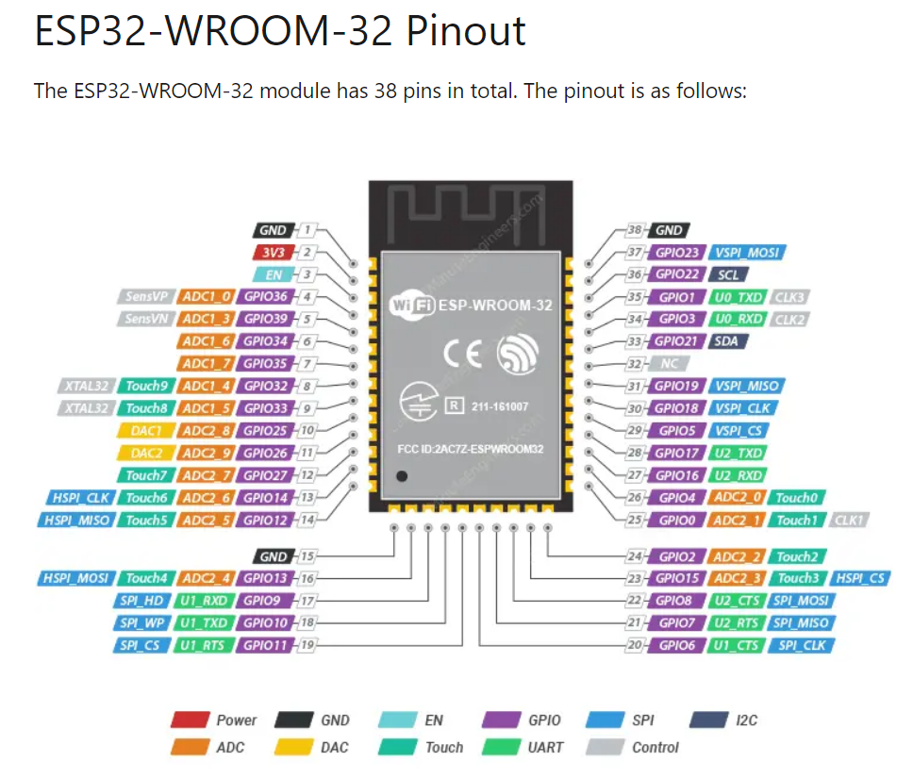
 | IO-Expander | GPIO | Controls | Lift Motor |  | Rotation Motor |  | DMC | Opmerking
In-1 |  | 36 |  | Up Position | Out(1) |  |  |  | Lift Motor UP positie melding
In-2 |  | 39 |  | Down Position | Out(2) |  |  |  | Lift Motor DOWN positie melding
In-3 |  | 19 |  |  |  | 0 Position | Out(1) |  | Rotatie motor "0" positie melding
In-4 |  | 23 | PB Up |  |  |  |  |  | Drukknop naar boven bewegen
In-5 |  | 25 | PB Down |  |  |  |  |  | Drukknop naar beneden bewegen
In-6 |  | 2 | Emergency |  |  |  |  |  | Noodstop/Key ingang (HIGH = OK)

Function |  |  |  | Gnd | In(0) | +24Vdc | In(0)

Out-1 | P0 |  |  | Enable | In(1) |  |  |  | Vrijgave van Lift motor
Out-2 | P6 |  |  |  |  | Enable | In(1) |  | Vrijgave van Rotatie Motor
Out-3 | P2 |  |  | Homing | Ai+ |  |  |  | Start Homing Puls (ca. 100 mS) Lift Motor
Out-4 | P5 |  |  |  |  | Homing | In(2) |  | Start Homing Puls (ca. 100 mS) Rotatie Motor
Out-5 | P4 |  | Key DMC |  |  |  |  | Key signal | Vrijgave van DMC controller
Out-6 | P3 |  |  | Move LIFT UP | In(2) |  |  |  | Stuur Lift naar boven commando
Out-7 | P1 |  |  | Move LIFT DOWN | In(3) |  |  |  | Stuur Lift naar beneden commando
Out-8 | P7 |  |  |  |  |  |  |  | Not Used
Out-9 |  | 32 | Lamp UP |  |  |  |  |  | Indicatie Lamp naar boven bewegen of boven zijn
Out-10 |  | 26 | Lamp DOWN |  |  |  |  |  | Indicatie Lamp naar beneden bewegen of beneden zijn

AI_1 |  |  | Analog In |  |  | Rotation In |  |  | Analoge ingang stuurt Rotatatie via DAC
AI_2 |  |  | Analog In |  |  | Throttle In |  |  | Niet geruikt

AO_1 |  |  | I2C |  |  | Rotation Out |  |  | DAC via I2C SDA = 21 / SCL = 22
AO_2 |  |  | I2C |  |  |  |  | Throttle | Geld ook voor IO-Expander
AO_En |  | 27 | Analog Enable

